将来にわたる債務
 | 36. 将来にわたる債務（人口１人当たり）

 | 時点 2020(R2)年度（毎年） |  |  |  |  |  |  | 平 均 値 |  |  |  | 441,855
 | 単位 円 |  |  |  |  |  |  | 標準偏差 |  |  |  | 165,648
 | 市町村名 | 指標 | 順位 |  | #REF! | 備考 | 市町村名 | 指標 | 順位 |  | #REF! | 備考

 | 市町村平均 | 441,855 |  | － |  |  | 八街市 | 317,395 |  | 44
 | 千葉市 | 934,194 |  | 1 |  |  | 印西市 | 213,196 |  | 53
 | 銚子市 | 514,611 |  | 15 |  |  | 白井市 | 540,922 |  | 11
 | 市川市 | 145,283 |  | 54 |  |  | 富里市 | 332,239 |  | 41
 | 船橋市 | 356,495 |  | 35 |  |  | 南房総市 | 857,014 |  | 3
 | 館山市 | 569,038 |  | 9 |  |  | 匝瑳市 | 497,662 |  | 18
 | 木更津市 | 353,961 |  | 36 |  |  | 香取市 | 649,473 |  | 6
 | 松戸市 | 271,350 |  | 49 |  |  | 山武市 | 447,471 |  | 23
 | 野田市 | 367,277 |  | 33 |  |  | いすみ市 | 516,806 |  | 13
 | 茂原市 | 534,049 |  | 12 |  |  | 大網白里市 | 352,282 |  | 38
 | 成田市 | 483,626 |  | 21 |  |  | 酒々井町 | 280,194 |  | 47
 | 佐倉市 | 233,578 |  | 51 |  |  | 栄町 | 375,743 |  | 32
 | 東金市 | 433,620 |  | 25 |  |  | 神崎町 | 333,145 |  | 40
 | 旭市 | 573,279 |  | 8 |  |  | 多古町 | 276,941 |  | 48
 | 習志野市 | 397,039 |  | 28 |  |  | 東庄町 | 385,749 |  | 30
 | 柏市 | 283,443 |  | 46 |  |  | 九十九里町 | 486,057 |  | 19
 | 勝浦市 | 553,419 |  | 10 |  |  | 芝山町 | 360,754 |  | 34
 | 市原市 | 232,483 |  | 52 |  |  | 横芝光町 | 513,549 |  | 16
 | 流山市 | 380,635 |  | 31 |  |  | 一宮町 | 324,826 |  | 42
 | 八千代市 | 340,925 |  | 39 |  |  | 睦沢町 | 671,739 |  | 5
 | 我孫子市 | 392,375 |  | 29 |  |  | 長生村 | 352,546 |  | 37
 | 鴨川市 | 861,751 |  | 2 |  |  | 白子町 | 410,433 |  | 26
 | 鎌ケ谷市 | 402,454 |  | 27 |  |  | 長柄町 | 510,920 |  | 17
 | 君津市 | 317,606 |  | 43 |  |  | 長南町 | 602,382 |  | 7
 | 富津市 | 467,138 |  | 22 |  |  | 大多喜町 | 516,471 |  | 14
 | 浦安市 | 437,894 |  | 24 |  |  | 御宿町 | 485,141 |  | 20
 | 四街道市 | 268,578 |  | 50 |  |  | 鋸南町 | 826,689 |  | 4
 | 袖ケ浦市 | 316,319 |  | 45

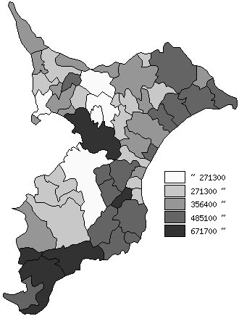
 | 市町村平均の推移
平成28年度 | 406634
平成29年度 | 407442
平成30年度 | 414429
令和元年度 | 428870
令和2年度 | 441855

《備 考》 ・資料出所 総務省「市町村別決算状況調」 ・算出方法 (地方債現在高＋債務負担行為額（翌年度以降支出予定額）) ÷住民基本台帳人口(R3.1.1)

